課題
請求処理の課題点
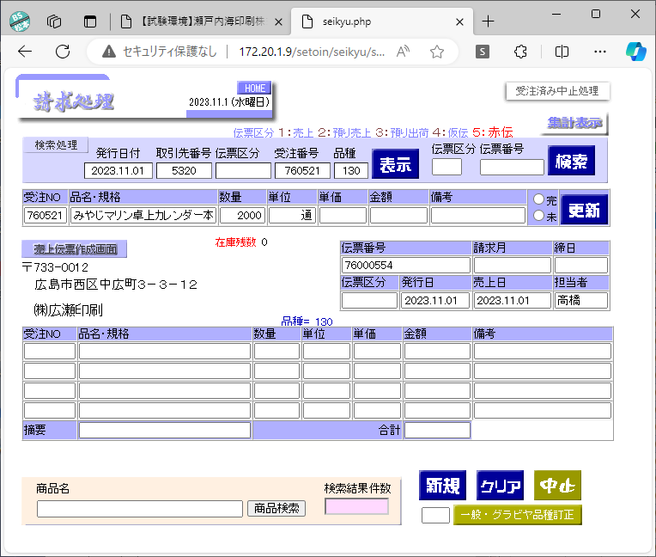
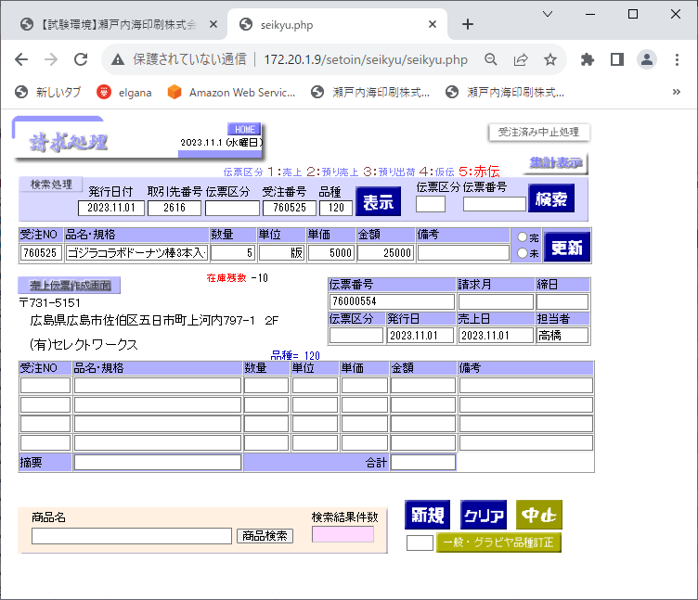
課題１
画面表示時に伝票番号を取得（請求情報に登録されている伝票番号＋１）しているため、複数台で同時に請求処理を始めると全て同じ伝票番号が表示され「更新」ボタン押下することにより情報が登録される。

①2台の端末で同時に請求処理を開始。

確認
・グラビアは複数工場の情報をまとめて代表工場で受注情報を登録している為どのように入力しているか。 ・受注番号と取引先と請求処理で入力している取引先番号がアンマッチの状態で入力し、在庫数を目視で確認する。

同じ「伝票番号（76000554）」が表示される
同じ「伝票番号（76000554）」が表示される

課題２
請求処理には情報の追加、削除機能しか実装されていないため、情報の修正が出来ない。

②「更新」ボタン押下
③「更新」ボタン押下

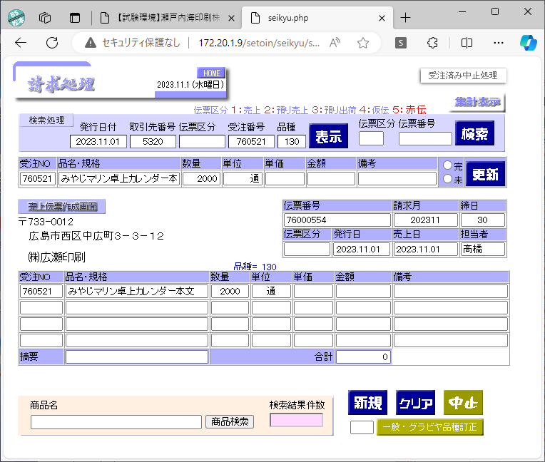
「伝票番号（76000554）」で取引先が㈱広瀬印刷で明細が登録される。
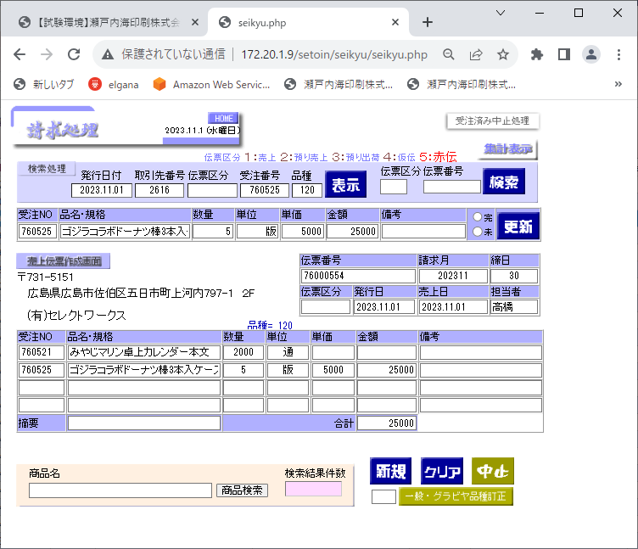
課題３
「更新」ボタン押下タイミングで明細を追加しているが、同一伝票番号で取引先が異なる明細が登録可能となっている。
チェックは必要ないのか？
画面で変更できるがDBには反映されない。

「伝票番号（76000554）」に取引先が㈲セレクトワークスの明細が追加登録される。

課題４
伝票番号、請求月、締日、伝票区分、発行日、売上日、担当者の情報は「更新」ボタン押下で明細追加時に登録されるが、
既に明細行が登録されている場合、変更しても反映されない。

請求情報（seikyu）

 | 伝票番号 | 連番 | 受注番号 | 取引先名 | 商品名 | 伝票区分 | 数量 | 単価 | 単位 | 金額 | 備考 | 発行日 | 担当者 | 締日 | 請求月 | 売上日
 | 76000554 | 1 | 760521 | ㈱広瀬印刷 | みやじマリン卓上カレンダー本文 |  | 2000 |  | 通 |  |  | 2023.11.01 | 高橋 | 30 | 202311 | 2023.11.01
 | 76000554 | 2 | 760525 | ㈲セレクトワークス | ゴジラコラボドーナツ棒3本入ケース6種製版代 |  | 5 | 5000 | 版 | 25000 |  | 2023.11.01 | 高橋 | 30 | 202311 | 2023.11.01

改善（案）
前提条件
１）請求処理にクローズした対応とし、帳票DB(*)との連携、後続のシフト処理（請求）の変更は行わない。
２）帳票DBについては複数端末で操作可能となるように環境を構築する。（検証は瀬戸内海印刷様の協力が必須となります。）

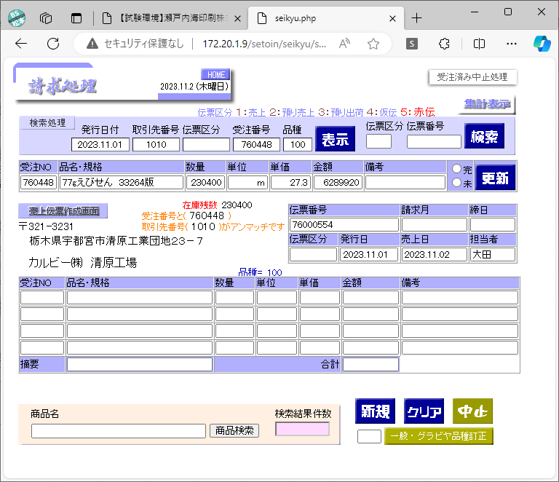
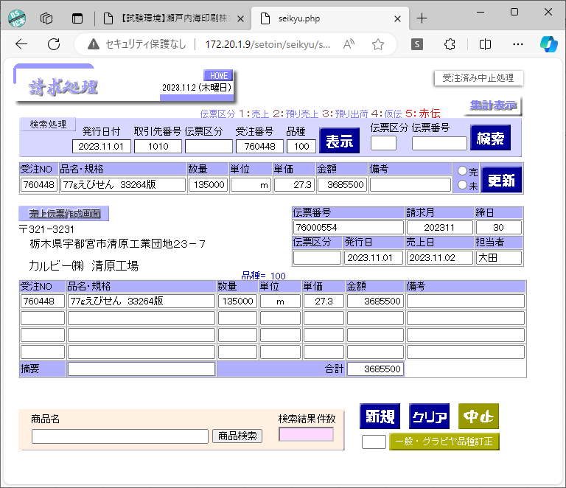
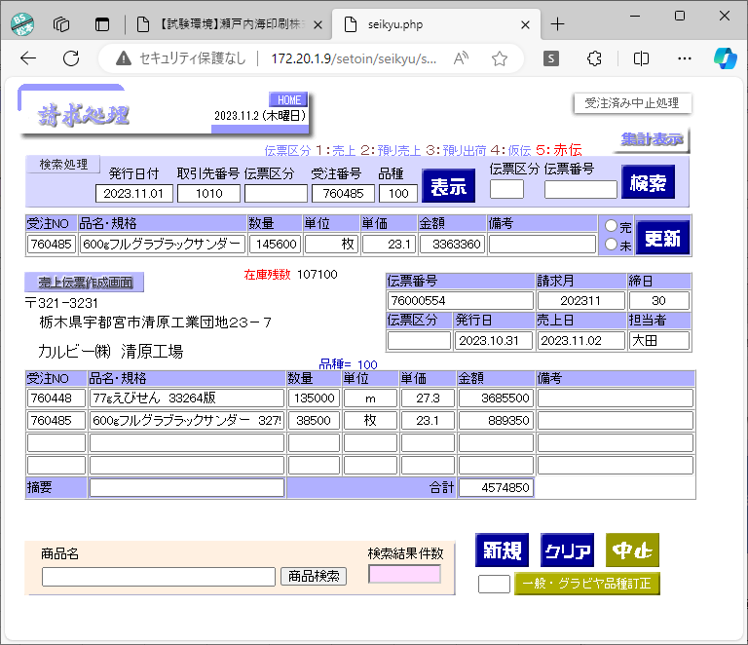

①「追加」ボタン押下
②「登録」ボタン押下

追加
追加
追加

登録完了後に表示される
登録完了後に表示される
修正可能とする。

画面表示時は伝票番号は未設定の状態とする。
確認
明細行の削除機能は必要か？
「登録」ボタン押下

登録
登録
登録
「追加」ボタン押下で画面上では明細が追加されるが
この時点ではDBへの登録は行わない。

１）明細行分（複数情報）を全て登録する。
２）既に登録されていた伝票番号を検索して修正した場合は、全明細行の情報を更新する。（削除、追加でも可）
３）情報を登録する際に異なる取引先の情報が含まれていないかチェックを行う。

明細行が無い状態で「登録」ボタンを押下された場合はエラーとする。

確認
期の変更方法を確認する。
採番情報
請求情報（seikyu）

修正が反映される
 |  |  |  |  | 伝票番号 |  | 伝票番号 | 連番 | 受注番号 | 取引先名 | 商品名 | 伝票区分 | 数量 | 単価 | 単位 | 金額 | 備考 | 発行日 | 担当者 | 締日 | 請求月 | 売上日
 |  |  |  |  | 76000554 |  | 76000554 | 1 | 760448 | カルビー㈱ 清原工場 | 77gえびせん 33264版 |  | 135000 | 27.3 | m | 3685500 |  | 2023.11.01 | 大田 | 30 | 202311 | 2023.11.02

更新（削除/登録）
請求情報（seikyu）
請求情報の伝票番号MAX値より取得するのではなくシーケンスを作成して、select from nextvalで取得した値とすることで重複を回避する。
気になる点
伝票番号は期＋通番で構成されていると思うので、期変わりにシーケンスをリセットしないといけない。
シーケンスを使った場合、100％欠番が発生しない仕組みを作ることが出来ない。欠番リストが作成することで許容して貰えるか？
※75期では42個の欠番あるのでどのような管理になっているか確認が必要
 |  |  |  |  |  |  |  |  |  |  |  |  |  | 伝票番号 |  | 連番 | 受注番号 |  | 取引先名 |  |  | 商品名 | 伝票区分 | 数量 | 単価 | 単位 | 金額 | 備考 | 発行日 | 担当者 | 締日 | 請求月 | 売上日
 |  |  |  |  |  |  |  |  |  |  |  |  |  | 76000554 |  | 1 | 760448 |  | カルビー㈱ 清原工場 |  |  | 77gえびせん 33264版 |  | 135000 | 27.3 | m | 3685500 |  | 2023.11.01 | 大田 | 30 | 202311 | 2023.11.02
 |  |  |  |  |  |  |  |  |  |  |  |  |  | 76000554 |  | 2 | 760485 |  | カルビー㈱ 清原工場 |  |  | 600gフルグラブラックサンダー 32754版 |  | 38500 | 23.1 | 枚 | 889350 |  | 2023.11.01 | 大田 | 30 | 202311 | 2023.11.02

テーブル構成を変更する場合
売上伝票
売上伝票明細

 | 伝票番号 | 発行日 | 担当者 | 締日 | 請求月 | 売上日 | 伝票番号 | 連番 | 受注番号 | 取引先名 | 商品名 | 伝票区分 | 数量 | 単価 | 単位 | 金額 | 備考
 | 76000554 | 2023.11.01 | 高橋 | 30 | 202311 | 2023.11.01 | 76000554 | 1 | 760521 | ㈱広瀬印刷 | みやじマリン卓上カレンダー本文 |  | 2000 |  | 通
 | PK

請求情報（seikyu）
伝票番号をユニークキーにして重複する場合は登録エラーとし番号を再取得してリトライする方法に変更する。但し、後続処理に影響があるためViewもしくはトリガーを活用して修正範囲を最小限にする必要がある。
 |  |  |  |  |  |  | Viewもしくはテーブルを作成してトリガーでデータを設定
 |  |  |  |  |  |  | 伝票番号 | 連番 | 受注番号 | 取引先名 | 商品名 | 伝票区分 | 数量 | 単価 | 単位 | 金額 | 備考 | 発行日 | 担当者 | 締日 | 請求月 | 売上日
 |  |  |  |  |  |  | 76000554 | 1 | 760521 | ㈱広瀬印刷 | みやじマリン卓上カレンダー本文 |  | 2000 |  | 通 |  |  | 2023.11.01 | 高橋 | 30 | 202311 | 2023.11.01
 |  |  |  |  |  |  | ※帳票DBの売上伝票発行処理で請求情報を更新している。（売上伝票を発行したかどうかのフラグ）

投入手順
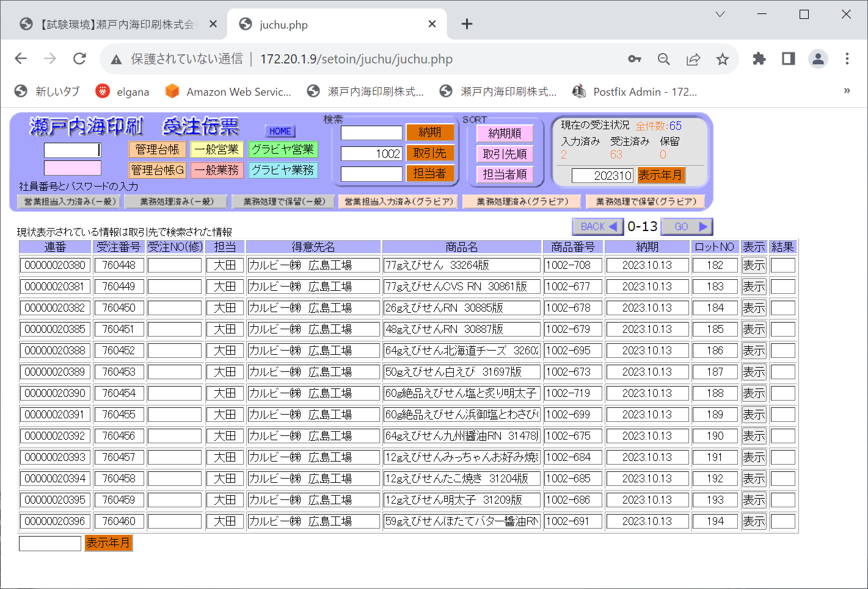

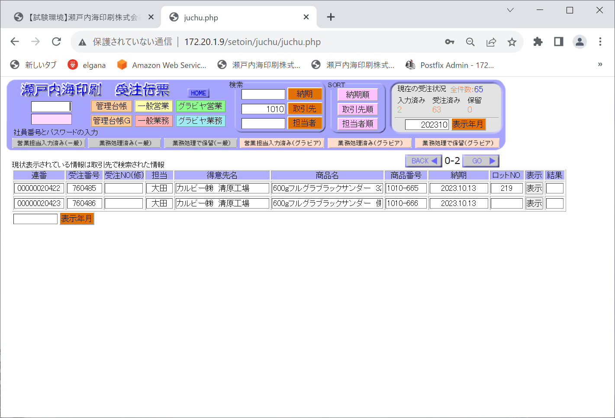

①取引先コードを入力
（以降、同一伝票番号無いで変更されることは無い）

②表示ボタン押下

③取引先を確認



①受注番号を入力
②表示ボタンを押下

③品名を確認

④在庫残数を確認（在庫数が不足しているパターンはありますか？）
受注情報の取引先とアンマッチ品名があっていればOK



①数量を入力
金額は更新ボタン押下時に自動計算される。

②更新ボタン押下



①在庫数を確認するため、再度表示ボタン押下

145600-38500=107100と先ほど登録した数量は減算されている。

モックアップシナリオ
レイアウト変更

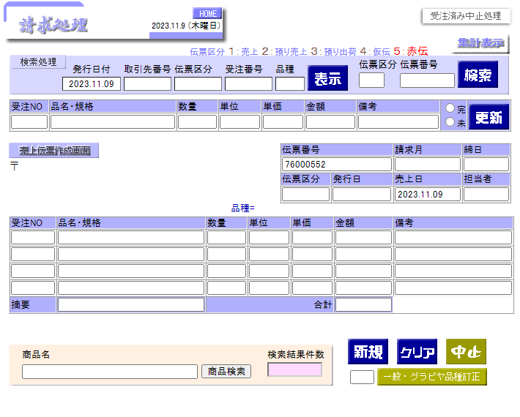
追加
登録
削除
↑
↓矢印
削除
↑
↓
削除
↑
↓
削除
↑
↓
操作
取引先番号
表示
１：売上
２：預り売上
３：預り出荷
４：仮伝
５：赤伝

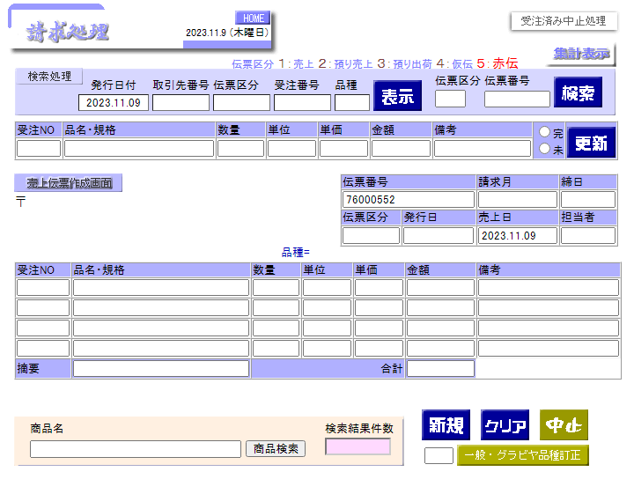
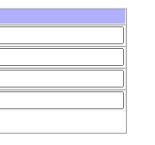
追加
登録
削除
↑
↓矢印
削除
↑
↓
削除
↑
↓
削除
↑
↓
操作
取引先番号
1001
表示

１：売上
大田

追加
登録
削除
↑
↓矢印
削除
↑
↓
削除
↑
↓
削除
↑
↓
操作
取引先番号
1001
表示
760448
760448
77gえびせん 33264版
230400
ｍ
27.3
6289920
１：売上
2023.11.01

 | 2
 | 3
 | 4

